ПРОЧИТАЙ МЕНЕ
ОСНОВНІ РЕКОМЕНДАЦІЇ ЩОДО ФОРМУВАННЯ НАВЧАЛЬНИХ ПЛАНІВ В ДАНОМУ ШАБЛОНІ

1. Формування навчальних планів має відповідати вимогам "Положення про порядок формування навчальних планів у Східноукраїнському національному університету імені Володимира Даля ".
2.Формування навчальних планів слід починати з денної форми навчання, а саме заповнити титульну сторінку (вкладка "Титул денна") та власне план навчального процесу (вкладка "ПЛАН НАВЧАЛЬНОГО ПРОЦЕСУ ДЕННА").
3. Зверніть увагу, що на титульній сторінці фактичний обсяг кредитів ЄКТС дорівнює сумарному обсягу кредитів в начальному плані і проставляється автоматично після заповнення власне плану навчального процесу.
4. Враховуючи що, як правило кількість аудиторних годин як денної так і заочної форми навчання співпадає, то можна на титульній сторінці вказати форму навчання "денна/заочна". Якщо кількість аудиторного навантаження відмінна, то використовуйте відповідні вкладки для заочної форми.
5. Часткове наповнення титульної сторінки (вкладка "Титул заочна") навчального плану заочної форми виконується автоматично, за виключенням:
- графіку навчального процесу;
- зведених даних по використанню часу (тижнів).
6. Також автоматично заповнюється план навчального процесу заочної форми (вкладка "ПЛАН НАВЧАЛЬНОГО ПРОЦЕСУ ЗАОЧНА").
7. В разі якщо кількість годин обрахованих автоматично для заочної форми навчання має бути іншою, то достатньо зайти в необхідну клітинку та внести корегування вручну.
8. При заповненні плану навчального процесу денної форми, невиконання певних вимог призводить до зміни кольору окремих клітинок, а саме:
8.1. Якщо кількість годин аудиторного навантаження непарна;
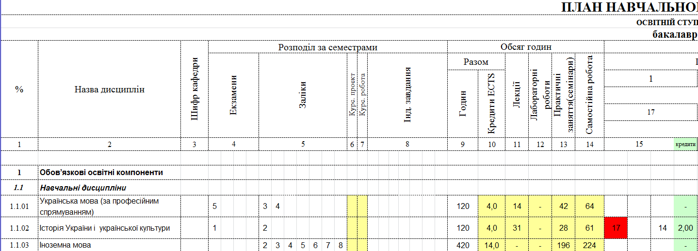

8.2. Якщо кількість аудитоних годин більша за 50% від загальної кількості годин відведених на її вивчення;

8.3. Якщо вибіркова складова менша за 25% від загального обсягу кредитів;

8.4. Якщо обсяг кредитів ЄКТС підготовки доктора філософії менше за 30 або більше за 60;

